상품정보_작성예제
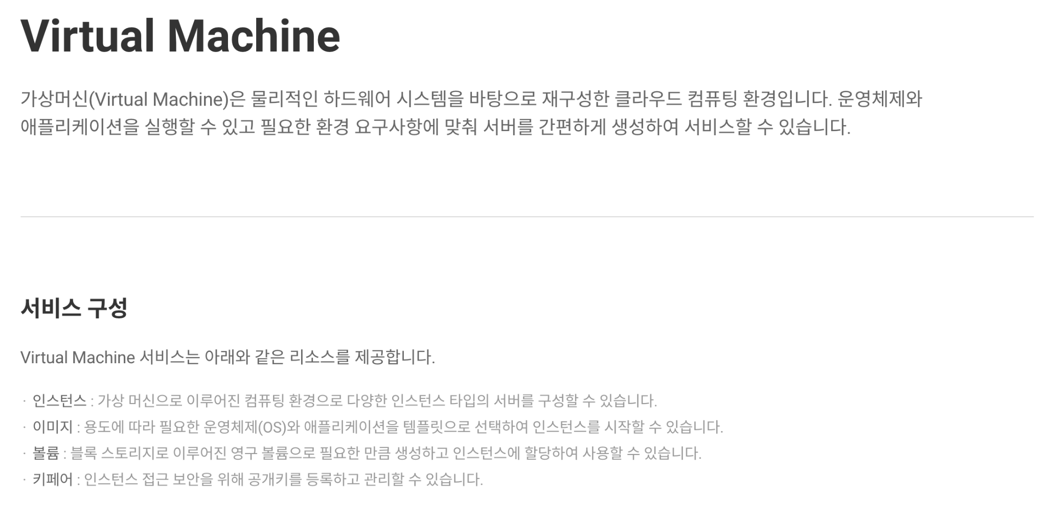
상품정보 예시
서비스명 (*) |  |  | Virtual Machine
서비스 요약 (*) (필요에 따라 해당 항목 타이틀 변경 가능) |  |  | 가상머신(Virtual Machine)은 물리적인 하드웨어 시스템을 바탕으로 재구성한 클라우드 컴퓨팅 환경입니다. 운영체제와 애플리케이션을 실행할 수 있고 필요한 환경 요구사항에 맞춰 서버를 간편하게 생성하여 서비스할 수 있습니다.
서비스 구성 (*) (필요에 따라 해당 항목 타이틀 변경 가능) |  |  | Virtual Machine 서비스는 아래와 같은 리소스를 제공합니다. 인스턴스 : 가상 머신으로 이루어진 컴퓨팅 환경으로 다양한 인스턴스 타입의 서버를 구성할 수 있습니다. 이미지 : 용도에 따라 필요한 운영체제(OS)와 애플리케이션을 템플릿으로 선택하여 인스턴스를 시작할 수 있습니다. 볼륨 : 블록 스토리지로 이루어진 영구 볼륨으로 필요한 만큼 생성하고 인스턴스에 할당하여 사용할 수 있습니다. 키페어 : 인스턴스 접근 보안을 위해 공개키를 등록하고 관리할 수 있습니다.
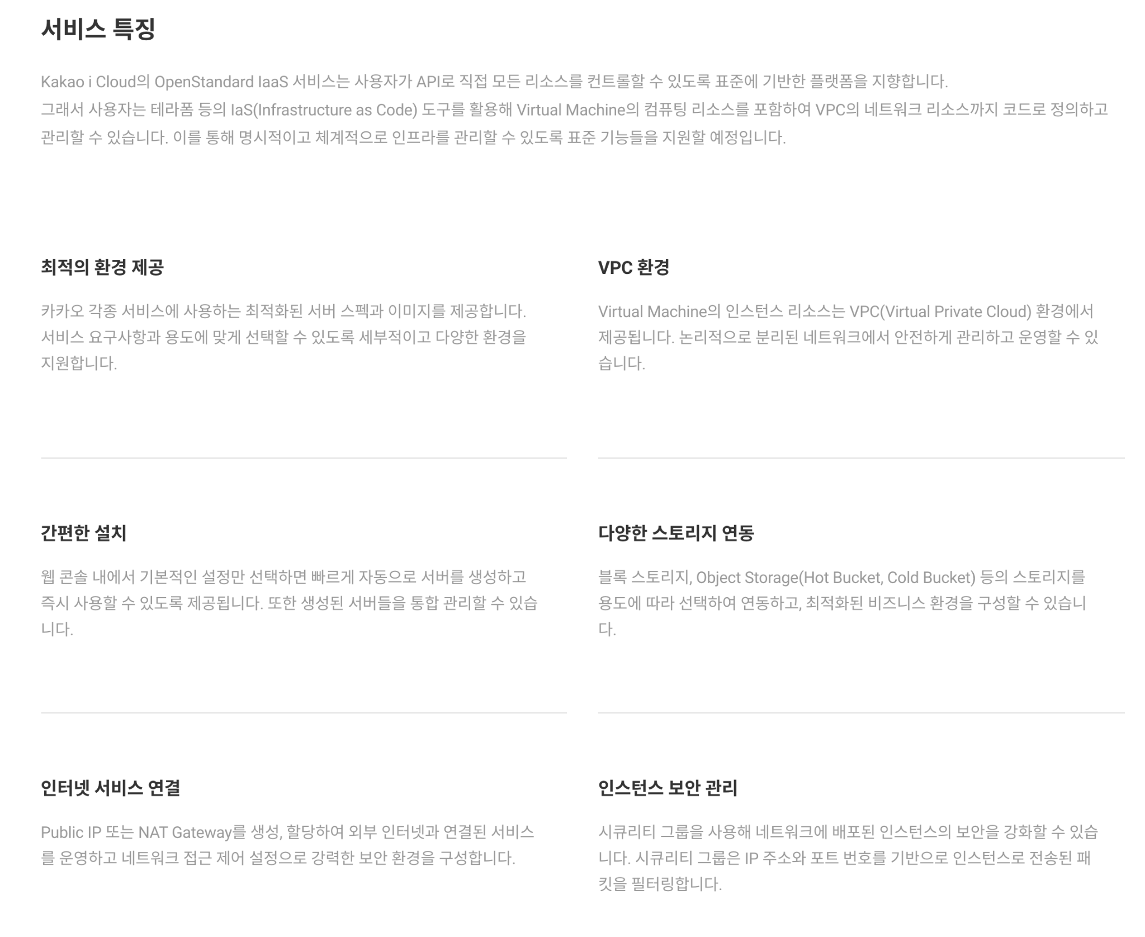
서비스 특징 (*) (항목 4개 또는 6개 작성 필요) | 본문 (*) |  | Kakao i Cloud의 OpenStandard IaaS 서비스는 사용자가 API로 직접 모든 리소스를 컨트롤할 수 있도록 표준에 기반한 플랫폼을 지향합니다. 그래서 사용자는 테라폼 등의 IaS(Infrastructure as Code) 도구를 활용해 Virtual Machine의 컴퓨팅 리소스를 포함하여 VPC의 네트워크 리소스까지 코드로 정의하고 관리할 수 있습니다. 이를 통해 명시적이고 체계적으로 인프라를 관리할 수 있도록 표준 기능들을 지원할 예정입니다.
 | 항목 1 | 타이틀 (*) | 최적의 환경 제공
 |  | 내용 (*) | 카카오 각종 서비스에 사용하는 최적화된 서버 스펙과 이미지를 제공합니다. 서비스 요구사항과 용도에 맞게 선택할 수 있도록 세부적이고 다양한 환경을 지원합니다.
 | 항목 2 | 타이틀 (*) | VPC 환경
 |  | 내용 (*) | Virtual Machine의 인스턴스 리소스는 VPC(Virtual Private Cloud) 환경에서 제공됩니다. 논리적으로 분리된 네트워크에서 안전하게 관리하고 운영할 수 있습니다.
 | 항목 3 | 타이틀 (*) | 간편한 설치
 |  | 내용 (*) | 웹 콘솔 내에서 기본적인 설정만 선택하면 빠르게 자동으로 서버를 생성하고 즉시 사용할 수 있도록 제공됩니다. 또한 생성된 서버들을 통합 관리할 수 있습니다.
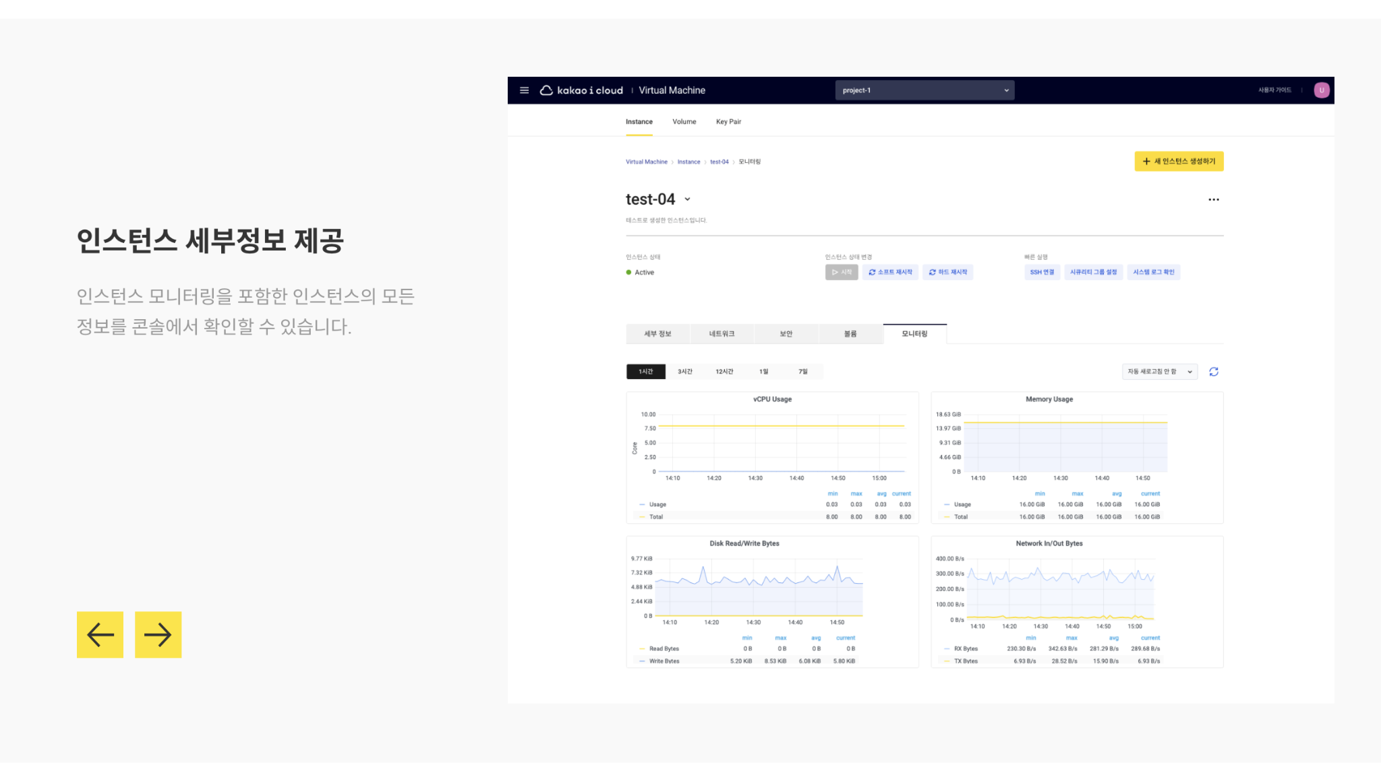
 | 항목 4 | 타이틀 (*) | 다양한 스토리지 연동
 |  | 내용 (*) | 블록 스토리지, Object Storage(Hot Bucket, Cold Bucket) 등의 스토리지를 용도에 따라 선택하여 연동하고, 최적화된 비즈니스 환경을 구성할 수 있습니다.
 | 항목 5 | 타이틀 | 인터넷 서비스 연결
 |  | 내용 | Public IP 또는 NAT Gateway를 생성, 할당하여 외부 인터넷과 연결된 서비스를 운영하고 네트워크 접근 제어 설정으로 강력한 보안 환경을 구성합니다.
 | 항목 6 | 타이틀 | 인스턴스 보안 관리
 |  | 내용 | 시큐리티 그룹을 사용해 네트워크에 배포된 인스턴스의 보안을 강화할 수 있습니다. 시큐리티 그룹은 IP 주소와 포트 번호를 기반으로 인스턴스로 전송된 패킷을 필터링합니다.
스크린샷 | 항목 1 | 타이틀 | 간편한 인스턴스 관리
 |  | 내용 | 인스턴스를 간편하게 생성하고 다양한 관리 기능을 통해 손쉽게 관리할 수 있습니다.
 |  | 이미지 URL (또는 별첨) | https://t1.kakaocdn.net/kakaoicloud/portal/product_screenshot/vm1.png
 | 항목 2 | 타이틀 | 인스턴스 세부정보 제공
 |  | 내용 | 인스턴스 모니터링을 포함한 인스턴스의 모든 정보를 콘솔에서 확인할 수 있습니다.
 |  | 이미지 URL (또는 별첨) | https://t1.kakaocdn.net/kakaoicloud/portal/product_screenshot/vm2.png
 | 항목 3 | 타이틀 | 간편한 리소스 관리
 |  | 내용 | 리소스를 간편하게 생성하고 다양한 관리 기능을 통해 손쉽게 관리할 수 있습니다.
 |  | 이미지 URL (또는 별첨) | https://t1.kakaocdn.net/kakaoicloud/portal/product_screenshot/vm1.png

요금표 예시
상품/솔루션 | 서비스/모델 | 설명 |  | 단위 | 요금(VAT 별도) | 비고
DBSAFER DB | Gateway | - 보안기능을 제공을 위해서 필수 GW - GW서버공간(VM)은 고객 제공 필요 (권장사용: 4vCPU RAM16GB HDD500GB) |  | ea | 300000 | 최초 1회
 | Standard | - 정기점검이 제외된 기본 서비스 - 보안대상 DB서버들에 할당된 vCPU의 총합계 기준으로 구매 필요 |  | vCore | 20,000원 | 월
 | Enterprise | - 정기점검이 포함된 프리미엄 서비스 - 보안대상 DB서버들에 할당된 vCPU의 총합계 기준으로 구매 필요 |  | vCore | 60,000원 | 월
참고사항 | [고객요건] - DB서버 이중화 운영(4vCore x 2VM) 중 - DB 접근제어 솔루션 및 정기점검 필요 |  |  | [제공환경] - DB vCore에 따른 Enterprise 총 8vCore로 월간 이용료 480,000원 - Gateway 최초 1회 300,000원 - Gtateway 서버를 위한 별도 VM 필요 (4vCPU RAM16GB HDD500GB)

